Sheet1 (2)
公益財団法人 吹田市文化振興事業団 嘱託員採用候補者試験 受験票 |  |  |  |  |  |  | ※受験番号

受験する職種 |  |  | 一般事務 |  | 事業企画制作 |  |  | 写 真 （縦4.5×横3.5cm）

ふりがな |  |  |  |  |  | 性別 |  | 試験申込書と同一の 写真を貼ってください
氏 名

時間割 |  |  |  |  |  |  | ※受付印
第一次試験 令和６年８月25日(日)
 | 受付 | 12:00～12:45
 | 試験説明 | 12:45～13:00
 | クレペリン | 13:00～13:50
 | 適性検査 | 14:00～14:40
 | 教養試験 | 15:00～17:00

試験会場
吹田市文化会館（メイシアター）１階 集会室（吹田市泉町２－29－１）

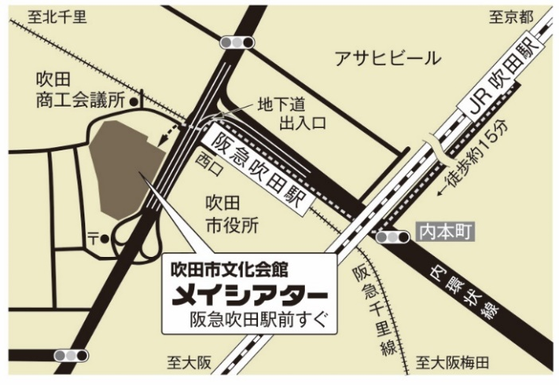 |  |  |  | ◆ 阪急千里線吹田駅前
 |  |  |  | （大阪梅田方面から）
 |  |  |  | 吹田駅進行方向一番目の改札を出てすぐ
 |  |  |  | 大阪梅田より約20分

 |  |  |  | （山田、北千里方面から）
 |  |  |  | 吹田駅一番後ろの改札を出て地下道をくぐりすぐ
 |  |  |  | 山田より約11分、北千里より約13分

 |  |  |  | ◆ JR東海道本線吹田駅より徒歩15分
 |  |  |  | （吹田駅中央改札を出て、線路沿いに大阪方面に）

受験注意事項
(1) 当日は必ず指定の時刻までに、試験会場に集合してください。遅刻者は受験できません。
(2) 試験会場への自動車、バイク、自転車での来場は禁止します。（送迎含む。）
(3) 受験の際は、本票がないと受験できませんので、忘れずに持参してください。
(4) 筆記用具（HB鉛筆、消しゴム等）を必ず持参してください。
(5) 試験会場では、試験係員の指示に従って行動してください。
(6) 試験中、携帯電話、スマートフォン、タブレット端末、通信・計算機能付きの時計は使用できません。

